Tabelle1
 |  |  |  | Vollständigkeit (Faktor) | Reflektion (2x) | Design, inhaltliche Lesbarkeit, Kreativität | Formales
 |  |  | Erklärung | Beitrag hat Bezug zu Themen der VL und es ist eine eigenständige Auseinandersetzung mit dem Thema erkennbar | Geht über Wiedergabe hinaus. Eigene Erlebnisse, Beispiele, Erfahrungen Gedanken. Zu Aussagen und Gedanken eigene Argumente finden und erörtern. | Dokument ist ansprechend gestaltet (inhaltlich und optisch) und führt den leser durch die Gedanken der Autorin | Lesbarkeit, Formatierung, Qualität von Abbildungen. Stimmige Umsetzung des Designs. Zitation fremder Gedanken die nicht aus der VL stammen wird erwartet. Pro nicht (oder falsch) ziterter Stelle -1 Punkt (außer Plagiat --> NB). Umfang eingehalten: -1 pro zusätzlicher Seite
 |  | Punktestufen | 0 | Prozentualer Abzug im Verhältnis der nicht vorhandenen Themen | Reine Wiederholung | - Unverständlich, nicht nutzbar, inakzeptabel, unformatiert | Verpixelte Grafiken, unsaubere Tabellen, stetig wechselnde Formatierung (außer designtechnisch so gewollt) Schrift kaum lesbar, in "klassischen" Formaten fehlen die Basics wie Überschriften, Seitenzahlen, Deckblatt
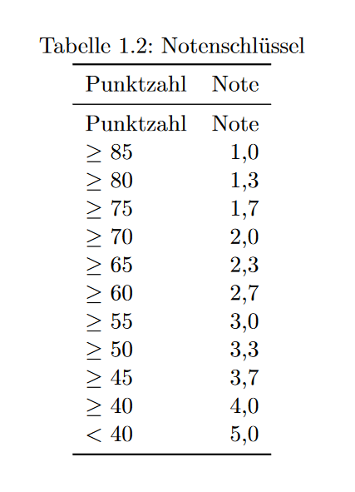
 |  |  | ≤ 2,5 |  | Unbegründete Meinung, oberflächliche Aussagen | Inkonsistent, optisch wenig ansprechend, Story telling schwer zu folgen | Grobe Fehler in der Formatierung, Grundidee vorhanden
 |  |  | ≤ 4,5 |  | Beispiel oder Erfahrungen vorhanden aber Schlussfolgerungen/Erörterung fehlen | Designkonzept, Storrytelling und Gliederung vorhanden aber nicht gut umgesetzt | Formatierung weitestgehend gut, einige wenige schwere Fehler oder über das ganze Dokument viele leichte Mängel
 |  |  | ≤ 6,5 |  | Beispiel/ Erfahrung vorh. und erörtert ohne eigene Schlussfolgerung | Design und Erzählart größtenteils gut aber leichte Mängel erkennbar | Es ist eine klares Verständnis für Formatierung vorhanden und die Umsetung ist bis auf wenige Stellen einwandfrei.
 |  |  | ≤ 8,5 |  | Erfahrungen /Beispiele wird inhaltlich erörtert und Studierende kommen zu Schlussfolgerung/eigener Meinung | Design unterstützt die Inhalte, Story telling klar, kurzweilig und einnehmend, Optisch ansprechend | Perfekte Formatierung auf dem Niveau einer sehr guten Abschlussarbeit unter Verwendung einer guten Vorlage
 |  |  | ≤ 10 |  | Eigene Gedanken gehen deutlich über die VL Inhalte hinaus, Entwicklung eigener Denkkonzepte/ Lösungsansätze, Transfer und Umsetzung von Methoden aus der VL (nicht über Produkt aus Projektbericht) | Sehr kreative Lösungen oder auf besondere Weise herausstechende Texte | Neue, kreative und das Format unterstützende Layouts. Qualitätsanspruch: professioneller Satz, perfekte Formatierung und innovatives Layout
Vorname | Nachname | E-Mail Adresse | Prüferin |  |  |  |  | Summe | Prozent | Kommentare
 |  |  |  |  |  |  |  | 0 | 0
 |  |  |  |  |  |  |  | 0 | 0
 |  |  |  |  |  |  |  | 0 | 0
 |  |  |  |  |  |  |  | 0 | 0
 |  |  |  |  |  |  |  | 0 | 0
 |  |  |  |  |  |  |  | 0 | 0
 |  |  |  |  |  |  |  | 0 | 0
 |  |  |  |  |  |  |  | 0 | 0
 |  |  |  |  |  |  |  | 0 | 0
 |  |  |  |  |  |  |  | 0 | 0
 |  |  |  |  |  |  |  | 0 | 0
 |  |  |  |  |  |  |  | 0 | 0
 |  |  |  |  |  |  |  | 0 | 0
 |  |  |  |  |  |  |  | 0 | 0
 |  |  |  |  |  |  |  | 0 | 0
 |  |  |  |  |  |  |  | 0 | 0
 |  |  |  |  |  |  |  | 0 | 0
 |  |  |  |  |  |  |  | 0 | 0
 |  |  |  |  |  |  |  | 0 | 0
 |  |  |  |  |  |  |  | 0 | 0
 |  |  |  |  |  |  |  | 0 | 0
 |  |  |  |  |  |  |  | 0 | 0
 |  |  |  |  |  |  |  | 0 | 0
 |  |  |  |  |  |  |  | 0 | 0
 |  |  |  |  |  |  |  | 0 | 0
 |  |  |  |  |  |  |  | 0 | 0
 |  |  |  |  |  |  |  | 0 | 0
 |  |  |  |  |  |  |  | 0 | 0
 |  |  |  |  |  |  |  | 0 | 0
 |  |  |  |  |  |  |  | 0 | 0
 |  |  |  |  |  |  |  | 0 | 0
 |  |  |  |  |  |  |  | 0 | 0
 |  |  |  |  |  |  |  | 0 | 0
 |  |  |  |  |  |  |  | 0 | 0
 |  |  |  |  |  |  |  | 0 | 0
 |  |  |  |  |  |  |  | 0 | 0
 |  |  |  |  |  |  |  | 0 | 0
 |  |  |  |  |  |  |  | 0 | 0
 |  |  |  |  |  |  |  | 0 | 0
 |  |  |  |  |  |  |  | 0 | 0
 |  |  |  |  |  |  |  | 0 | 0
 |  |  |  |  |  |  |  | 0 | 0
 |  |  |  |  |  |  |  | 0 | 0
 |  |  |  |  |  |  |  | 0 | 0
 |  |  |  |  |  |  |  | 0 | 0
 |  |  |  |  |  |  |  | 0 | 0
 |  |  |  |  |  |  |  | 0 | 0
 |  |  |  |  |  |  |  | 0 | 0
 |  |  |  |  |  |  |  | 0 | 0
 |  |  |  |  |  |  |  | 0 | 0
 |  |  |  |  |  |  |  | 0 | 0
 |  |  |  |  |  |  |  | 0 | 0
 |  |  |  |  |  |  |  | 0 | 0
 |  |  |  |  |  |  |  | 0 | 0
 |  |  |  |  |  |  |  | 0 | 0
 |  |  |  |  |  |  |  | 0 | 0

